Задание №5
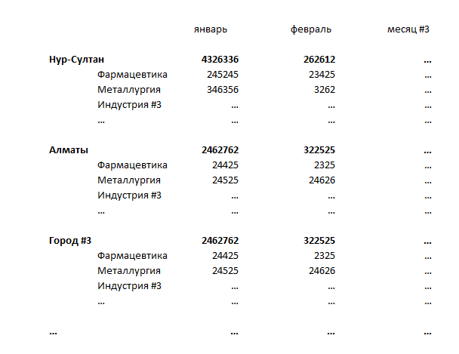
1. Собраны суммы продаж по городам и индустриям в динамике (лист "Исходные данные + Справочник").
2. Названия городов и индустрий имеют разные наименования при одном смысловом значении (например, Астана и Нур-Султан), также города частично записаны через id (приведен справочник городов: лист "Исходные данные + Справочник").
3. Нужно, используя справочник городов и индустрий, вернуть корректные названия в исходные данные (исходные данные не редактируем, но можно добавлять свои столбцы).
4. На листе "Отчет" создать отчет (с помощью формул, не сводной таблицей) по ежемесячной сумме реализации в разрезе городов и индустрий (пример, рисунок ниже).
5. Оформить отчет в презентабельный вид. Важно сохранить все использованные формулы.

